Hình 1
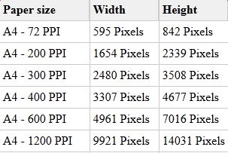

Hình ảnh khổ A4

